2022_11_data
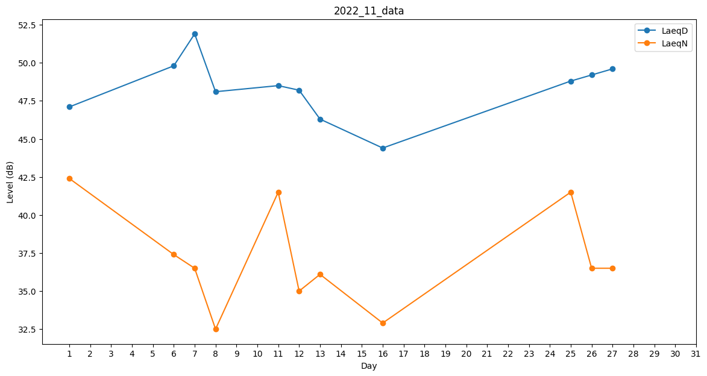
Day | LaeqD | LaeqN
1 | 47.1 | 42.4
2 | 47.4 | 0
3 | 45.5 | 0
4 | 28 | 0
5 | 47.2 | 0
6 | 49.8 | 37.4
7 | 51.9 | 36.5
8 | 48.1 | 32.5
9 | 0 | 34.4
10 | 49.9 | 0
11 | 48.5 | 41.5
12 | 48.2 | 35
13 | 46.3 | 36.1
14 | 31.4 | 0
15 | 47.7 | 0
16 | 44.4 | 32.9
17 | 0 | 0
18 | 31.4 | 0
19 | 51.6 | 0
20 | 0 | 0
21 | 0 | 0
22 | 0 | 0
23 | 32.8 | 0
24 | 0 | 0
25 | 48.8 | 41.5
26 | 49.2 | 36.5
27 | 49.6 | 36.5
28 | 37.9 | 0
29 | 37.1 | 0
30 | 41.3 | 0

